G1
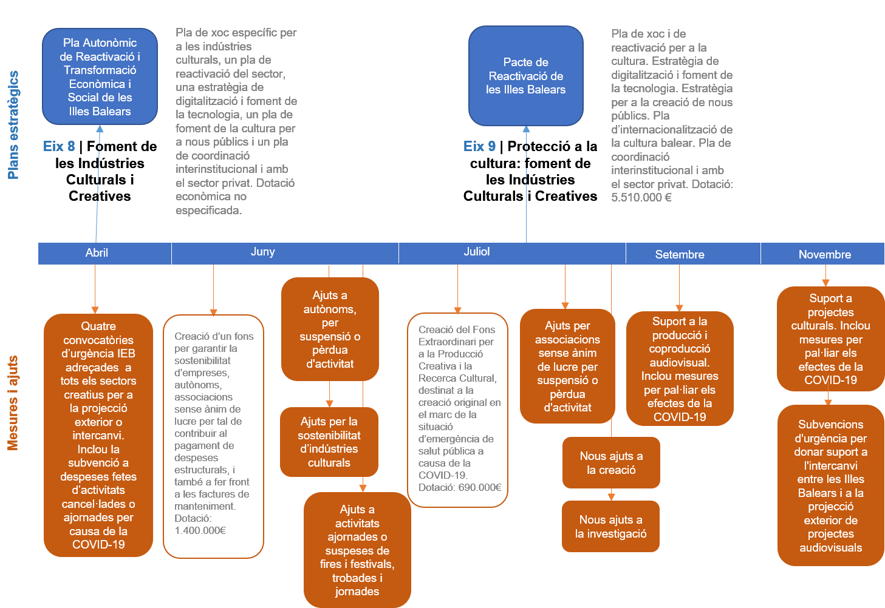
Gràfic III-10.1. Estratègia del Govern de les Illes Balears en relació amb els efectes de la covid-19 en l'àmbit cultural 2020

G2
Gràfic III-10.2. Evolució del nombre d'empreses culturals a les Illes Balears 2019-2020

Font: INE

Nombre d'empreses culturals a les Illes Balears
2019 | 3,286
2020 | 3,430
Variació del nombre d'empreses | 144

G3
Gràfic III-10.3. Empreses per nombre d'assalariats. 2020
2020 |  |  |  |  |  | 2019
Sense assalariats | D’1 a 2 | De 3 a 9 | De 10 a 49 | Més de 50 | TOTAL | Sense assalariats | D’1 a 2 | De 3 a 9 | De 10 a 49 | Més de 50 | TOTAL
2331 | 661 | 310 | 105 | 23 | 3430 | 2206 | 661 | 297 | 99 | 23 | 3286
 |  |  |  |  |  | 67% | 20% | 9% | 3% | 1% | 100.0%

Font: Institut Nacional d’Estadística

G4
 | Illes Balears
 | Nascuts IB+Cat+PV % | Nascuts en altres CA % | Nascuts a l'estranger %
Illes Balears | 58.70 | 17.07 | 24.18
Gràfic III-10.4. Població per zona de naixement i illa de residència
Mallorca | 59.70 | 16.43 | 23.81
Menorca | 67.83 | 14.27 | 17.90
Eivissa | 47.73 | 22.61 | 29.66
Formentera | 48.37 | 18.39 | 33.24

 |  |  |  | Font: Centre de Documentació Sociolingüística de les Illes Balears

G5
Gràfic III-10.5. Evolució de la població per illes prenent com a punt de partida la població del 2015 (2015-2020)
 | Illes Balears | Mallorca | Menorca | Eivissa | Formentera
2015 | 100.0 | 100.0 | 100.0 | 100.0 | 100.0
2016 | 100.2 | 100.2 | 99.2 | 100.8 | 102.1
2017 | 101.0 | 101.1 | 98.7 | 102.1 | 103.4
2018 | 102.2 | 102.4 | 99.5 | 102.6 | 102.8
2019 | 104.1 | 104.3 | 101.1 | 104.9 | 102.0
2020 | 106.1 | 106.2 | 103.6 | 107.7 | 100.2

Quadre III-10.7. Evolució de la població per illes (2015-2020)

 | Illes Balears | Mallorca | Menorca | Eivissa | Formentera
2015 | 1,104,479 | 859,289 | 92,348 | 140,964 | 11,878
2016 | 1,107,220 | 861,430 | 91,601 | 142,065 | 12,124
2017 | 1,115,999 | 868,693 | 91,170 | 143,856 | 12,280
2018 | 1,128,908 | 880,113 | 91,920 | 144,659 | 12,216
2019 | 1,149,460 | 896,038 | 93,397 | 147,914 | 12,111
2020 | 1,171,543 | 912,171 | 95,641 | 151,827 | 11,904

G6
Inscripcions als cursos de català del SAL (2011-2021)
Nivells | 2011/2012 | 2012/2013 | 2013/2014 | 2014/2015 | 2015/2016 | 2016/2017 | 2017/2018 | 2018/2019 | 2019/2020 | 2020/2021
Inscrits | 110 | 178 | 280 | 310 | 320 | 315 | 307 | 318 | 210 | 216
Gràfic III-10.6. Inscripcions als cursos de català del SAL (2010-2020)
Font: SAL; Consell Insular de Formentera

 |  |  |  |  |  |  |  | Font: SAL; Consell Insular de Formentera

